상품제안서
슈가버블 주방용기+리필 크린랩수세미 크린장갑 캐릭터주방타올 세트 | 상품코드: F28906

 |  |  |  |  |  |  | 02-412-0044 | www.easy1.co.kr
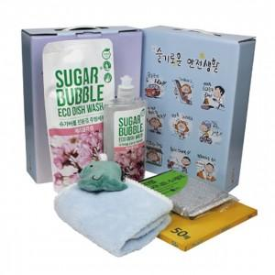

【상세/제작정보】 | 스티커 제작 및 부착 문의 케이스 이미지 선택 가능합니다 (상세 페이지 참조)

【인쇄/포장옵션】 | / 포장불가능

【공급단가】 | 수량 | 85~ | 255~ | 425~ | 1,000~ | 3,000~
*VAT별도 | 단가 | 6,240원 | 6,130원 | 5,970원 | 5,870원 | 5,720원

【상품 URL】 | https://dev.easy1.co.kr:443/src/goods_detail.php?gdno=28906

